Ejercicio1
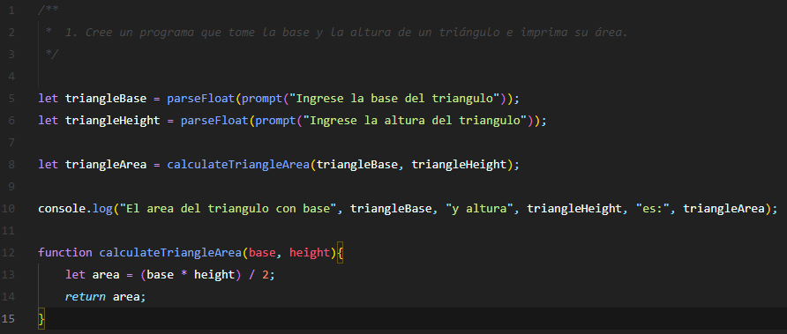
Ejecución | Valores conocidos |  | Valores desconocidos
 | base | height | area
1 | 4 | 2 | 4
2 | 4 | 3 | 6
3 | 3 | 2.6 | 3.9
4 | 11 | 7 | 38.5

Ejercicio2
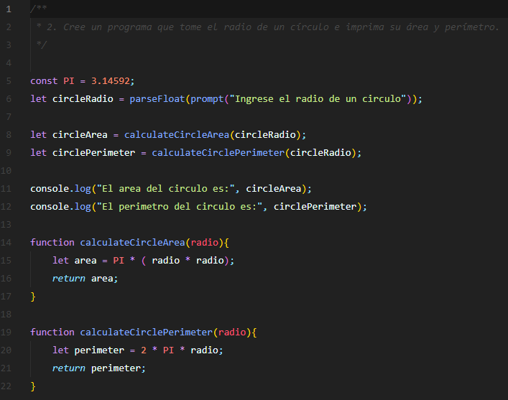
Ejecución | Valores conocidos | Valores desconocidos
 | radio | area | primeter
1 | 1 | 3.14592 | 6.29184
2 | 10 | 314.592 | 62.9184
3 | 5 | 78.648 | 31.4592
4 | 8 | 201.33888 | 50.33472

Ejercicio3
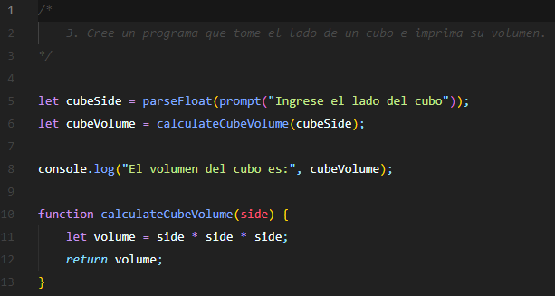
Ejecución | Valores conocidos | Valores desconocidos
 | side | volume
1 | 20 | 8000
2 | 5.77 | 192.10003
3 | 2 | 8
4 | 2.89 | 24.137569

Ejercicio4
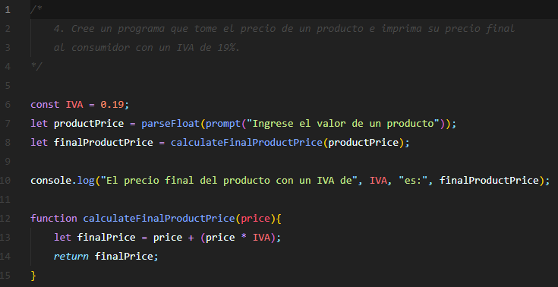
Ejecución | Valores conocidos | Valores desconocidos
 | price | finalPrice
1 | 30100 | 35819
2 | 2700 | 3213
3 | 2400 | 2856
4 | 2900 | 3451

Ejercicio6
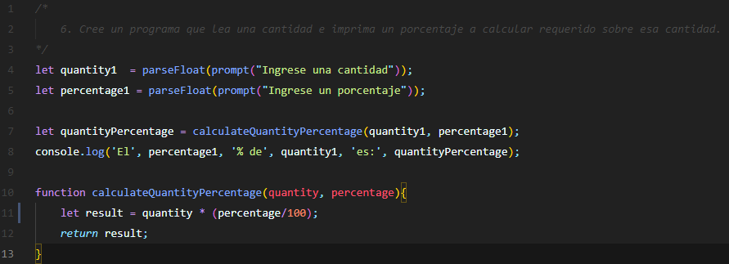
Ejecución | Valores conocidos |  | Valores desconocidos
 | quantity | percentage | result
1 | 7 | 30 | 2.1
2 | 4 | 50 | 2
3 | 3 | 60 | 1.79999
4 | 11 | 80 | 8.8

Ejercicio7
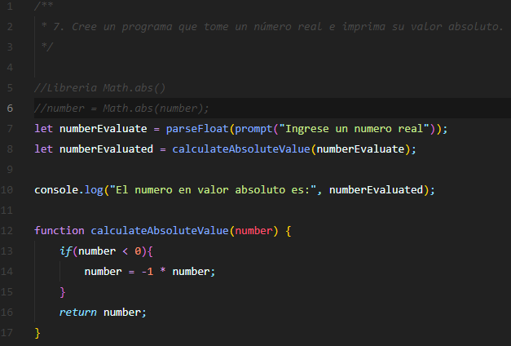
Ejecución | Valores conocidos | Valores desconocidos
 | number | numberEvaluated
1 | 40 | 40
2 | -2 | 2
3 | -50 | 50
4 | 80 | 80

